Link Video học
Link Video học Web: |  | https://www.youtube.com/watch?v=6ca7Roj_NfE&list=PLPNLZmPSwSkc0jZwYBIxHjACQrq16lJQe
Link trang web mẫu: |  | ivymoda.com
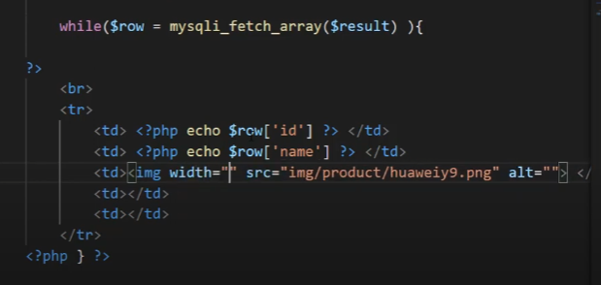
 |  |  |  |  |  |  |  |  | B
 |  |  | Tạo ra thanh Slider |  | Nảy ra các khái niệm về css.
 |  | Tạo giao diện trang chủ, phần 2

Thiết kế trang chủ

Tạo trang danh mục sản phẩm |  |  |  |  |  |  |  | Chưa tạo ra SQL

Trang giỏ hàng |  |  |  | Giao diện

Trang giao hàng

 |  |  |  |  |  |  |  |  |  | Đổ dữ liệu SQL ra HTML.
Trang thanh toán.

 |  |  |  | Sử dụng Xamp để giả lập backend. |  |  | php: ngôn ngữ tương tác với font-end
 |  |  |  |  |  |  |  |  |  |  | Tạo giao diện trang thêm danh mục.

Tạo giao diện trang thêm danh mục. |  |  |  |  |  |  |  |  |  |  | Tạo ra một trang như trang WordPress.
 |  |  |  |  |  |  |  |  |  |  |  | Sao lại tạo ra một trang như wordPress ấy nhỉ
 |  |  |  |  |  |  |  |  |  |  | Thêm sản phẩm. | sử dụng cho phòng PC đông dương 1
 |  |  |  | Back-end. |  | Đổ dữ liệu ra bằng lệnh PHP.
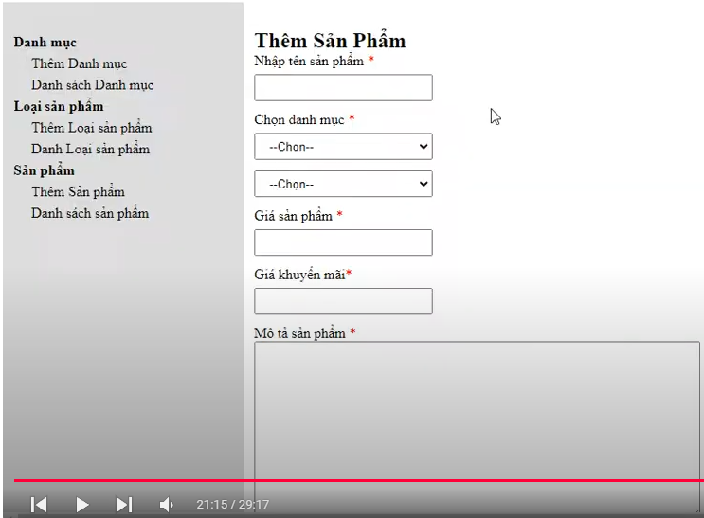

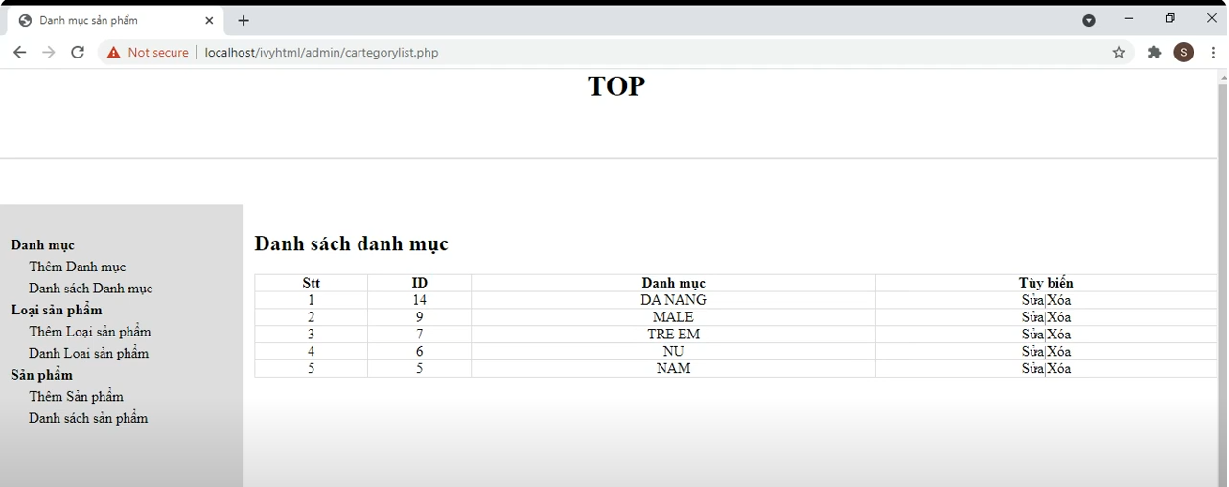

định danh thẻ bằng id hoặc Class.

Tạo ra trang như trang wordpress
 |  |  |  |  |  | Đổ cơ sở dữ liệu ra.
 |  |  |  |  |  | Hosting Server.

Link học: | https://www.youtube.com/watch?v=wGf-SVWj0yY&list=PLPNDi-wPpMzgEZnBnAAijM-SS7SidP2jr&index=10

Id và Class.
id và Class trong HTML.

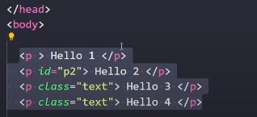
 | Class và id.

 | nhiều thẻ có thể chung class

Tạo ra SearchBox
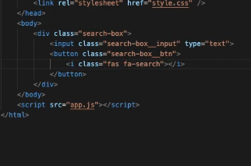

Cách để sử dụng Icon trong HTML
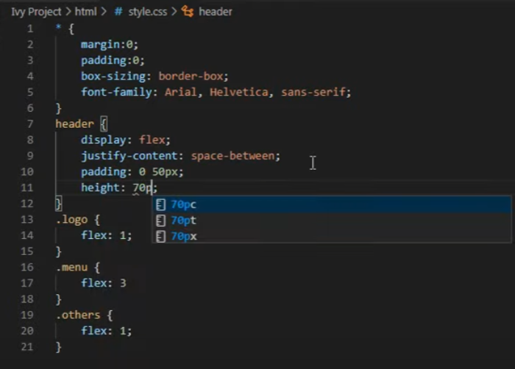
Nhúng phần Font Icon.

